Introdução
www.fisicafacil.net
Aqui é uma caixa texto. Você poderá criar uma introdução para a prova ou dados do colégio. Aceita figura também.

correção
Esta planilha é para que o professor coloque o gabarito da prova e a senha para que o aluno tenha acesso ao resultado e as respostas. Portanto após ser prrenchida o ideal é ocultar esta planilha para que o aluno não tenha acesso.
Instruções de uso:
1º) A prova consta de 10 questões. Se o aluno tirar abaixo de 6 o resultado aparecerá em vermelho e acima de 5 em azul. Isso pode ser mudado se você clicar na célula que dá o resultado na linha 16 da planilha "resultado" e formatar do seu jeito.
2º) Cada questão está em uma aba. O campo para você digitar a questão ou colar, é uma caixa texto, como esta que estou digitando. Portanto ela funciona igual ao word. Você poderá digitar, colar figuras, etc. Se você apagar sem querer a caixa texto basta ir em "inserir" "caixa texto" e desenhar uma nova caixa texto.
3º ) Após a prova pronta, preencha o gabarito da prova em "Gabarito digitado pelo professor" nesta aba. (Só poderá ter 1 opção correta para cada questão),
4º) Na célula C32 você digitará uma senha para que o aluno tenha acesso ao resultado. Essa senha pode ser dada para o aluno ao final da avaliação ou você poderá entrar com ela ao final da avaliação para ver o resultado do aluno. Se você não colocar a senha na célula C32, sempre que o aluno entrar na aba resultado ele já verá a correção.
5º) Agora que a prova está pronta, clique com o botão direito do mouse (veja figura ao lado) na aba "correção" e oculte esta aba. Depois vá em "Revisão" e clique em Proteger Planilha. Será pedido uma senha. Coloque uma senha diferente e guarde a mesma para caso você tenha que alterar alguma coisa.
Obs. Este 5º passo é importanto, pois um aluno curisos sobre a construção desta planilha pode ir nas abas e mandar re-exibir a planilha oculta. Se ele fizer isso, terá acesso ao gabarito.
6º) Agora é só salvar a planilha e colocar o arquivo em uma máquina ou em uma rede para vários alunos.
Se você for colocar em uma rede para vários alunos ao mesmo tempo, uma sugestão é criar provas diferentes, com nomes diferentes. Eu fazia isso. Como no laboratório de informática os alunos ficavam muito próximos, eu criava provas diferentes e ia orientado os alunos na hora de abrir.
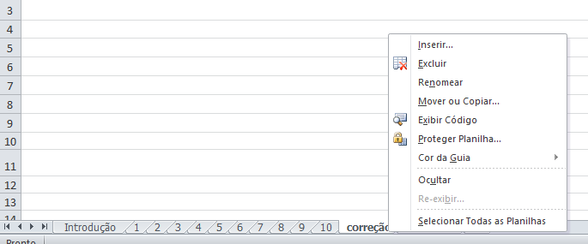 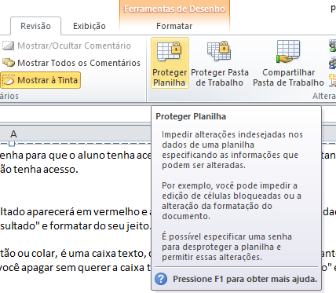

Gabarito digitado pelo professor |  |  |  |  |  |  |  |  |  |  | Não mexer
 | 1 | 2 | 3 | 4 | 5 | 6 | 7 | 8 | 9 | 10 |  | 1 | 2 | 3 | 4 | 5 | 6 | 7 | 8 | 9 | 10
A |  |  |  |  |  |  |  |  |  |  | A | 0 | 0 | 0 | 0 | 0 | 0 | 0 | 0 | 0 | 0
B |  |  |  |  |  |  |  |  |  |  | B | 0 | 0 | 0 | 0 | 0 | 0 | 0 | 0 | 0 | 0
C |  |  |  |  |  |  |  |  |  |  | C | 0 | 0 | 0 | 0 | 0 | 0 | 0 | 0 | 0 | 0
D |  |  |  |  |  |  |  |  |  |  | D | 0 | 0 | 0 | 0 | 0 | 0 | 0 | 0 | 0 | 0
E |  |  |  |  |  |  |  |  |  |  | E | 0 | 0 | 0 | 0 | 0 | 0 | 0 | 0 | 0 | 0
 |  |  |  |  |  |  |  |  |  |  | Soma | 0 | 0 | 0 | 0 | 0 | 0 | 0 | 0 | 0 | 0 | Tirou | 0
Gabarito que o aluno marcou
 | 1 | 2 | 3 | 4 | 5 | 6 | 7 | 8 | 9 | 10
A | 0 | 0 | 0 | 0 | 0 | 0 | 0 | 0 | 0 | 0
B | 0 | 0 | 0 | 0 | 0 | 0 | 0 | 0 | 0 | 0
C | 0 | 0 | 0 | 0 | 0 | 0 | 0 | 0 | 0 | 0
D | 0 | 0 | 0 | 0 | 0 | 0 | 0 | 0 | 0 | 0
E | 0 | 0 | 0 | 0 | 0 | 0 | 0 | 0 | 0 | 0

Verificação das marcações - Não mexer
 | 1 | 2 | 3 | 4 | 5 | 6 | 7 | 8 | 9 | 10
A | 0 | 0 | 0 | 0 | 0 | 0 | 0 | 0 | 0 | 0
B | 0 | 0 | 0 | 0 | 0 | 0 | 0 | 0 | 0 | 0
C | 0 | 0 | 0 | 0 | 0 | 0 | 0 | 0 | 0 | 0
D | 0 | 0 | 0 | 0 | 0 | 0 | 0 | 0 | 0 | 0
E | 0 | 0 | 0 | 0 | 0 | 0 | 0 | 0 | 0 | 0

Soma | 0 | 0 | 0 | 0 | 0 | 0 | 0 | 0 | 0 | 0

Resultado | Anulada ou nõa marcou | Anulada ou nõa marcou | Anulada ou nõa marcou | Anulada ou nõa marcou | Anulada ou nõa marcou | Anulada ou nõa marcou | Anulada ou nõa marcou | Anulada ou nõa marcou | Anulada ou nõa marcou | Anulada ou nõa marcou

Senha | helder

